Worksheet
 | Kod produktu / Product code | Opis | Description | Ilość / Quantity
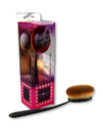 | 5902841390294 | pędzel do pudru Round 7, dł. 17cm, wym. końcówki 6cm x 5cm | powder brush Round 7, length 17cm, brush size 6cm x 5cm | 194
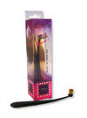 | 5902841390355 | pędzel do korektora Round 1, dł. 12,5cm, śerd. końcówki 1cm | corrector brush Round 1, length 12,5cm, brush dim. 1cm | 2615
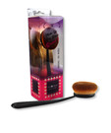 | 5902841390300 | pędzel do różu Round 6, dł. 16,5cm, wym. końcówki 5cm x 4cm | blush brush Round 6, length 16,5cm, brush size 5cm x 4cm | 829
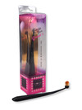 | 5902841390348 | pędzel do blendowania cieni Round 2, dł. 12,5cm, śerd. końcówki 0,5cm | Eye shadow blending brush Round 2, length 12,5cm, brush dim. 0,5cm | 2191
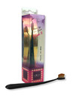 | 5902841390331 | pędzel do brwi Slim 2, dł. 14cm, wym. końcówki 2cm | eyebrow brush Slim 2, length 14cm, brush size. 2cm | 2036
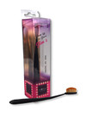 | 5902841390324 | pędzel do cieni Slim 3, dł. 15cm, wym. końcówki 3cm | eye shadow brush Slim 3, length 15cm, brush size. 3cm | 2477
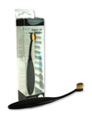 | 5905084013333 | pędzel do konturów Slim 1, dł. 12,5 cm, wym. końcówki 1,5 cm | eye and lips contour brush Slim 1, length 12,5 cm, brush size. 1,5 cm | 1099
 | 5905084013357 | pędzel do cieni Slim 3, dł. 14 cm, wym. końcówki 2,5 cm | eye shadow brush Slim 3, length 14 cm, brush size. 2,5 cm | 940
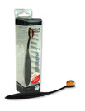 | 5905084013340 | pędzel do brwi Slim 2, dł. 13,5 cm, wym. końcówki 1,8 cm | eyebrow brush Slim 2, length 13,5 cm, brush size. 1,8 cm | 122
 | 5905084013371 | pędzel do blendowania cieni Round 2, dł. 12 cm, śerd. końcówki 1 cm | Eye shadow blending brush Round 2, length 12 cm, brush dim. 1 cm | 2577
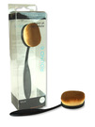 | 5905084013418 | pędzel do różu Round 6, dł. 16 cm, wym. końcówki 5 cm x 4 cm | blush brush Round 6, length 16 cm, brush size 5 cm x 4 cm | 4683
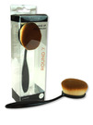 | 5905084013425 | pędzel do pudru Round 7, dł. 16,5 cm, wym. końcówki 6 cm x 5 cm | powder brush Round 7, length 16,5 cm, brush size 6 cm x 5 cm | 4254
 | 5905084013364 | pędzel do korektora Round 1, dł. 12 cm, śerd. końcówki 1cm | concealer brush Round 1, length 12 cm, brush dim. 1cm | 2148
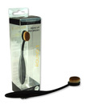 | 5905084013388 | pędzel do cieni Round 3, dł. 14 cm, wym. końcówki 2 cm x 1,5 cm | eye shadow brush Slim 3, length 14 cm, brush size. 2 cm x 1,5 cm | 2721
 |  |  |  | 28886

